Chi tiết địa chất
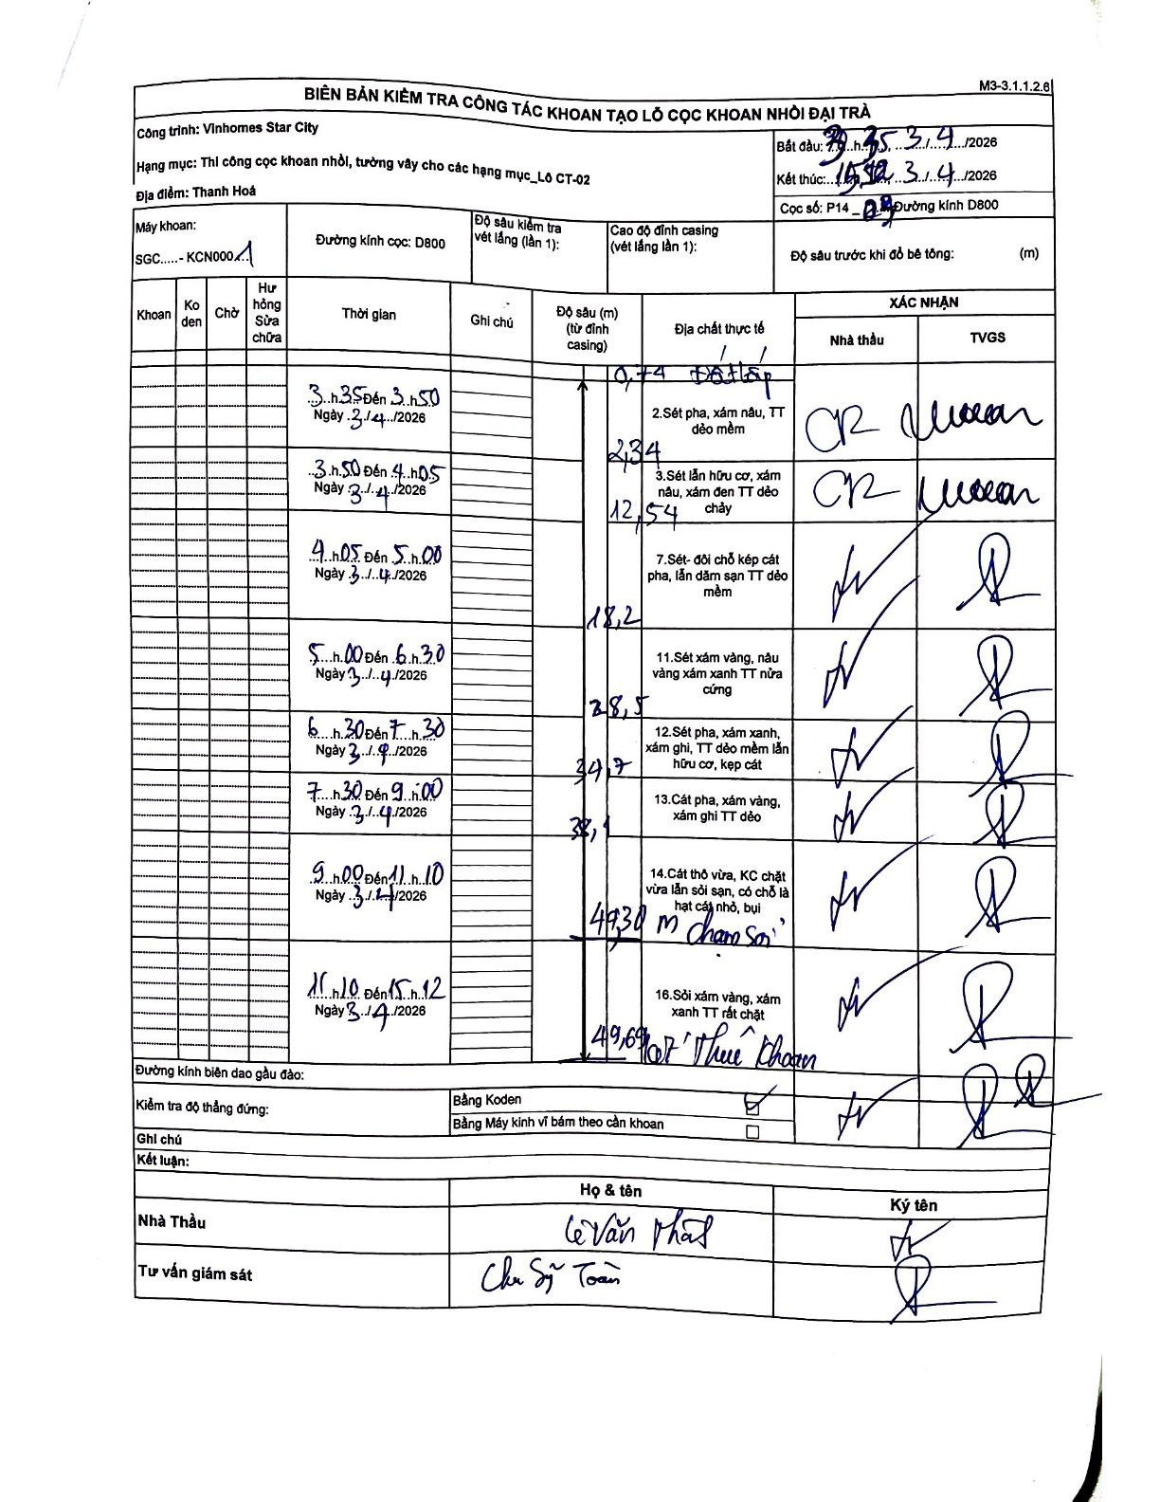
Dự án | Star City Thanh Hóa
Hạng mục | Thi công cọc khoan nhồi, tường vây cho các hạng mục_Lô CT-02
Tên bộ phận | Thanh Hoá
Số hiệu cọc | P14-3
Tên Máy khoan | SGC-KCN0001
Đường kính | D800
Bắt đầu thi công | 03:35 03/04/2026
Kết thúc thi công | 15:12 03/04/2026

Địa chất TT | Đường kính | Mô tả lớp thiết kế | Từ (h) | Đến (h) | Cao độ từ | Cao độ đến | T.Gian (h) | Dài (m) | V (m/h) | Ghi chú
Đất lấp | D800 | Đất lấp | 13:15 03/04/2026 | 13:50 03/04/2026 | -0.74 | -0.74 | 0.58 | 0 | 0 | Độ sâu lớp đầu tiên ghi nhận là 0,74m từ đỉnh casing
2 | D800 | Sét pha, xám nâu, TT dẻo mềm | 13:15 03/04/2026 | 13:50 03/04/2026 | -0.74 | -2.34 | 0.58 | 1.6 | 2.74
3 | D800 | Sét lẫn hữu cơ, xám nâu, xám đen TT dẻo chảy | 13:50 03/04/2026 | 14:05 03/04/2026 | -2.34 | -12.54 | 0.25 | 10.2 | 40.8
4 | D800 | Sét - đôi chỗ kẹp cát pha, lẫn dăm sạn TT dẻo mềm | 14:05 03/04/2026 | 15:00 03/04/2026 | -12.54 | -18.2 | 0.92 | 5.66 | 6.17
5 | D800 | Sét xám vàng, nâu vàng xám xanh TT nửa cứng | 15:00 03/04/2026 | 16:30 03/04/2026 | -18.2 | -28.5 | 1.5 | 10.3 | 6.87
6 | D800 | Sét pha, xám xanh, xám ghi, TT dẻo mềm lẫn hữu cơ, kẹp cát | 16:30 03/04/2026 | 17:30 03/04/2026 | -28.5 | -34.7 | 1 | 6.2 | 6.2
7 | D800 | Cát pha, xám vàng, xám ghi TT dẻo | 17:30 03/04/2026 | 19:00 03/04/2026 | -34.7 | -38.1 | 1.5 | 3.4 | 2.27
8 | D800 | Cát thô vừa, KC chặt vừa lẫn sỏi sạn, có chỗ là hạt cát nhỏ, bụi chạm sỏi | 19:00 03/04/2026 | 11:10 03/04/2026 | -38.1 | -49.3 | 16.17 | 11.2 | 0.69
9 | D800 | Sỏi xám vàng, xám xanh TT rất chặt Kết thúc khoan | 11:10 03/04/2026 | 15:12 03/04/2026 | -49.3 | -49.6 | 4.03 | 0.3 | 0.07

ẢNH BIÊN BẢN GỐC

